FILAS y COLUMNAS

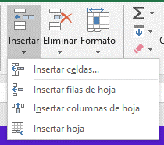
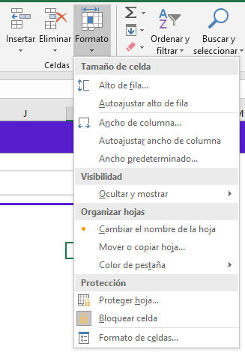
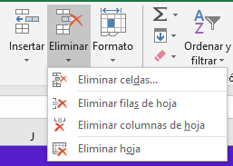
Las FILAS y COLUMNAS en Excel

Excel organiza los datos a lo largo de Filas y Columnas.
- Las Filas están dispuestas de manera horizontal y son identificadas por números del 1 al 1 048 576.
- Las Columnas están dispuestas de manera vertical y se identifican con letras de la A a la Z y con la combinación de estas para las columnas posteriores a Z hasta la columna XFD.
Conocer esto es importante para comprender el funcionamiento de las referencias relativas y absolutas.
Qué son las FILAS y COLUMNAS
Preguntas bastante curiosas que los neófitos en Excel suelen hacerse:
¿Cuántas filas y columnas tiene Excel?
¿Para qué me pueden servir tantas filas y columnas?
Y si no te lo haz preguntado, bueno, de todas maneras aquí tienes las respuestas.
Preguntas frecuentes

 | Ojo | 1048576 Filas
 |  | 16384 Columnas

FILAS Y COLUMNAS

Columna
Fila
Cuadro de nombre

Acciones con F y C

Seleccionar
Como se vio en un capítulo anterior, la selección de las filas y columnas es similar al de las hojas.
Clic: Seleccionar una fila o columna
CTRL + Clic: Seleccionar F o C individuales
SHIFT + Clic: Seleccionar un rango de F o C
SHIFT + Barra espaciadora: Seleccionar una fila
CTRL + Barra espaciadora: Seleccionar una columna.
Selección de FILAS y COLUMNAS

Mover
Para los siguientes comandos, se tiene que seleccionar una fila o columna (o rango de filas o columnas) y arrastrar desde un borde de estos.
Arrastrar + SHIFT: Intercambia filas o columnas
Arrastrar + CTRL: Duplica y reemplaza F o C
Arrastrar + SHIFT + CTRL: Copia y añade una F o C
También se pueden usar los comandos de cortar y pegar.
Mover FILAS y COLUMNAS
1 | 2 | 3 | 4 | 5 | 6 | 7 | 8 | 9 | 10
2
3
4
5
6
7
8
9
10

Insertar y Eliminar
1 | 2 | 3 | 4 | 5 | 6 | 7 | 8 | 9 | 10
2
3
INSTERTAR
Clic derecho > insertar
CTRL + '+'
ELIMINAR
Clic derecho > eliminar
CTRL + '-'
Insertar y eliminar - ¡Entrenamiento!
4
5
6
7
8
9
10

Ocultar y Mostrar
1 | 2 | 3 | 4 | 5 | 6 | 7 | 8 | 9 | 10
2
3
OCULTAR
Para estos comandos es necesario tener seleccionada la F o C (o rango de F o C).
CTRL + 0 : Oculta Columnas
CTRL + 9 : Oculta Filas
MOSTRAR
Para estos comandos es necesario tener seleccionada las F o C contiguas a las ocultas.
CTRL + SHIFT + 8 : Muestra Filas
CTRL + SHIFT + 9 : Muestra Columnas
OCULTAR y MOSTRAR
4
5
6
7
8
9
10

Ajustar
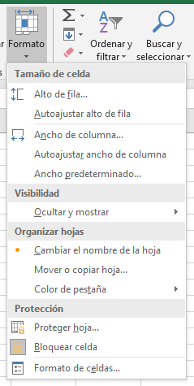
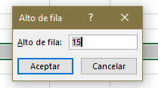

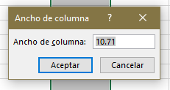
1 | Ajustes intuitivos
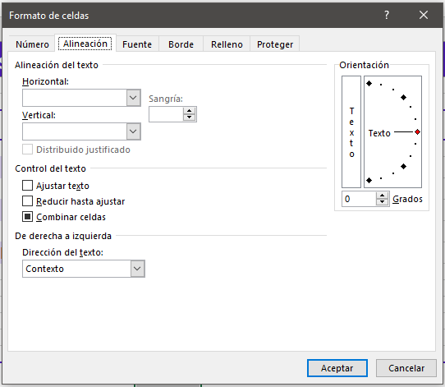

 | Ajuste de una fila o columna

 | Ajuste de varias filas o columnas

 | Ajuste automático

2 | Ajustes Exactos

FILAS
Alto predeterminado: 15 (puntos)
Alto máximo: 409
COLUMNAS
Ancho predeterminado: 10.71
Ancho máximo: 255
ALTO y ANCHO

Inmovilizar
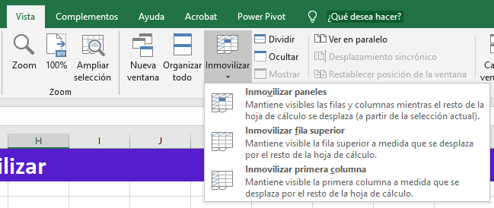
Solo se pueden inmovilizar filas empezando de arriba hacia abajo. Del mismo modo, solo se pueden inmovilizar columnas desde la izquierda a la derecha.
Se debe tener seleccionada la celda, fila o columna siguiente a la fila/columna a inmovilizar.
RUTA: Pestaña VISTA > Inmovilizar
Para volver a movilizarlas, se sigue la misma ruta, esta vez seleccionando 'Movilizar paneles'.
Fijar o inmovilizar paneles

El Tío Tech

Curso Básico de Excel
Capítulo 6: Dominando las Filas y Columnas

Mira el capítulo en: | https://eltiotech.com/capitulo-6-domina-filas-y-columnas-de-excel/
Suscríbete a El Tío Tech en YouTube: | https://www.youtube.com/eltiotech
Visita la web para ver más tutoriales: | https://eltiotech.com/

© Todos el contenido de este curso está sujeto a derechos de propiedad por las leyes de Derechos de Autor y demás Leyes relativas Internacionales por Miguel Vela - "El Tío Tech".

Ver todo el curso

